Calificaciones Otorgadas
 | Estado de Variación en la Hacienda Pública
 | Del 1o de Enero al 31 de Marzo de 2018
 | (pesos)

Ente Público: | TRIBUNAL DE JUSTICIA ADMINISTRATIVA DEL ESTADO DE JALISCO

NOTAS A LOS ESTADOS FINANCIEROS
NOTAS DE GESTION ADMINISTRATIVA

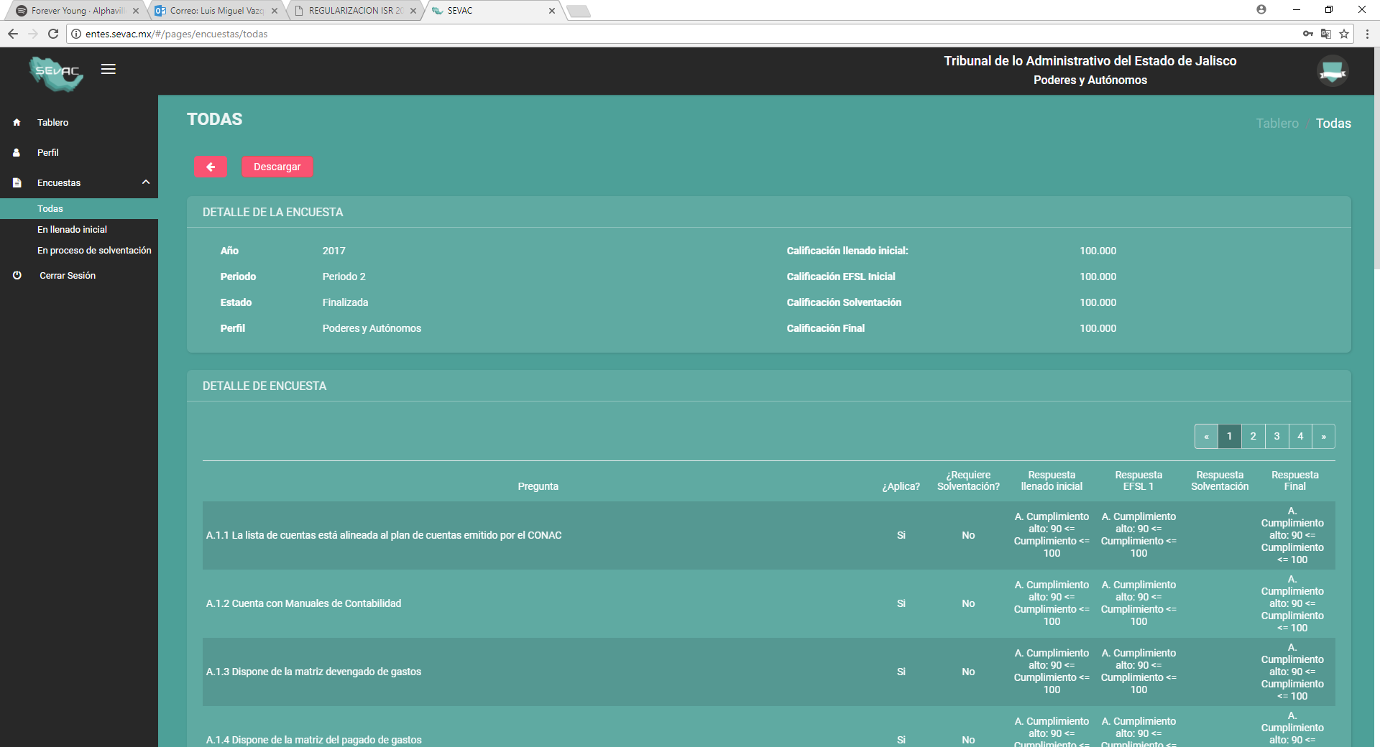
CALIFICACIONES OTORGADAS
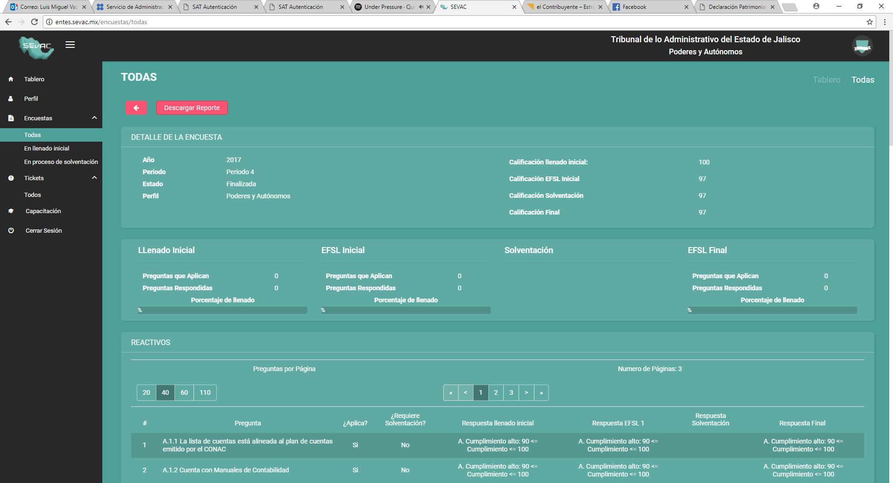

Bajo protesta de decir verdad declaramos que los Estados Financieros y sus Notas son razonablemente correctos y responsabilidad del emisor

 | LCP y MF LUIS MANUEL GOMEZ RODRIGUEZ
 | DIRECTOR DE ADMINISTRACION, RECURSOS HUMANOS MATERIALES Y SERVICIOS GENERALES.

